Bénin
 | Bénin - COURBE DES TAUX 22/07/2024

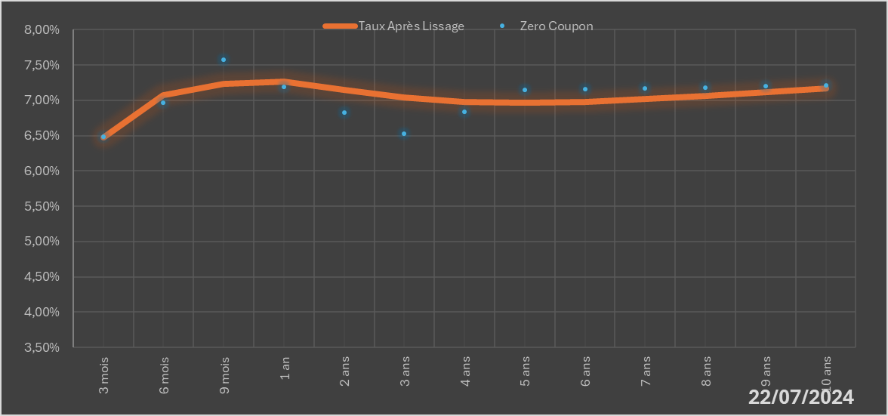
 |  | Maturité | Zero Coupon | Taux Après Lissage
 |  | 3 mois | 6.4872% | 6.4763%
 |  | 6 mois | 6.9648% | 7.0744%
 |  | 9 mois | 7.5804% | 7.2311%
 |  | 1 an | 7.1892% | 7.2604%
 |  | 2 ans | 6.8229% | 7.1485%
 |  | 3 ans | 6.5225% | 7.0365%
 |  | 4 ans | 6.8340% | 6.9783%
 |  | 5 ans | 7.1490% | 6.9639%
 |  | 6 ans | 7.1570% | 6.9796%
 |  | 7 ans | 7.1670% | 7.0141%
 |  | 8 ans | 7.1810% | 7.0598%
 |  | 9 ans | 7.1962% | 7.1109%
 |  | 10 ans | 7.2124% | 7.1641%

2024-07-22
oui

Bénin

